Feuil1
Dimension moteurs

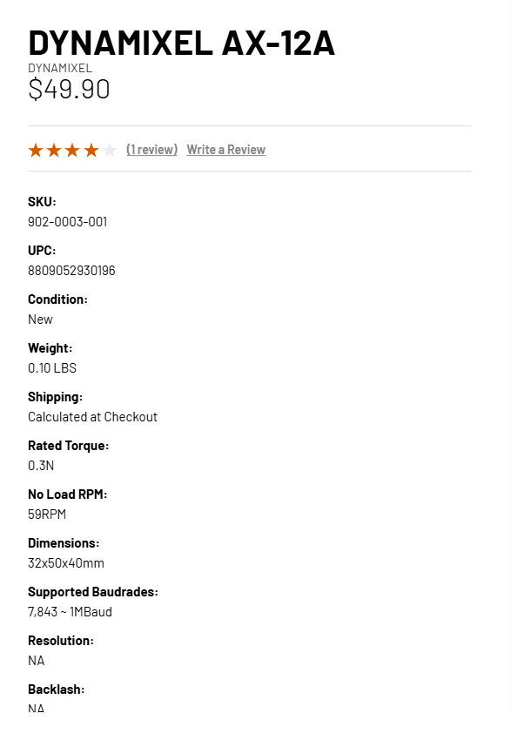
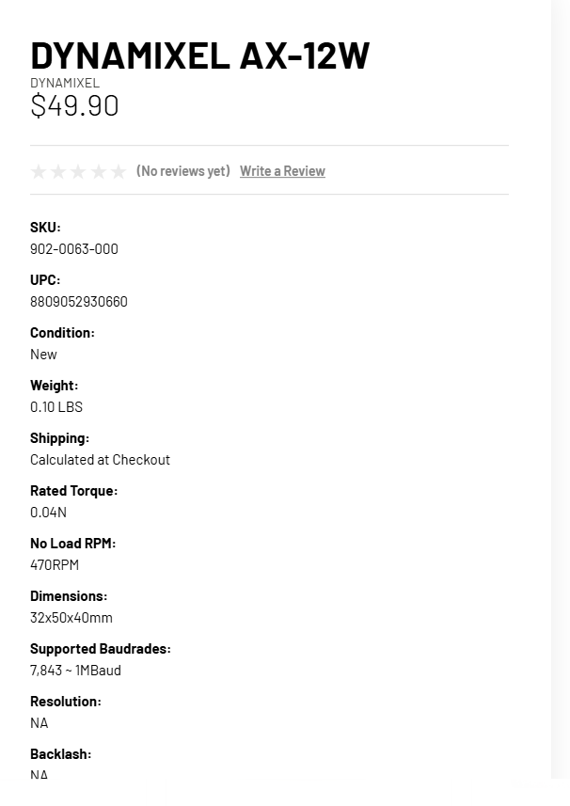
torque moteur dynamixel AX (Stall) | 0.2 | NM
Rayon de la poulie d'enroulement | 0.036 | M
Vitesse de rotation dynamixel AX | 59 | RPM

force de levage d'un moteur | 5.5555555556 | N
Poids … | 0.56689342404 | KG

Capacité supposant une distribution égale du poids sur chaque moteur | 2.2675736961 | KG

Vitesse de déplacement | 0.22242475987 | M per S
12 w | 1.7718582566 | M per S

Diagramme de forces
R
Torque moteur

